カード発券メニュー
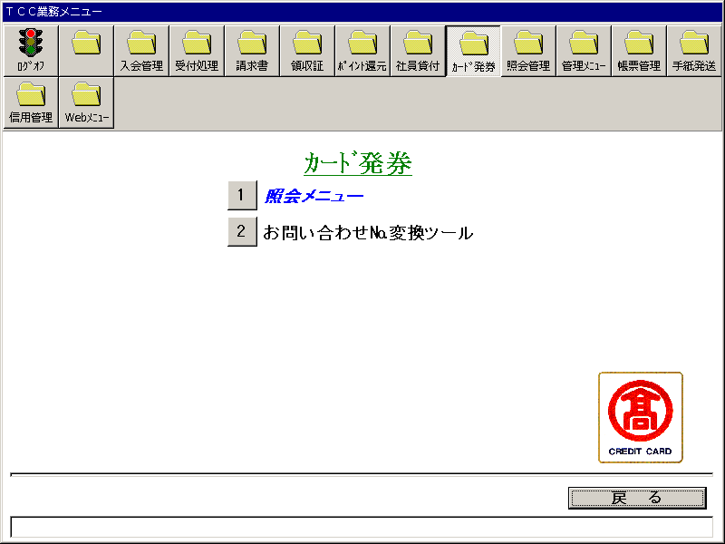
【画面レイアウト】

カード発券_照会メニュー
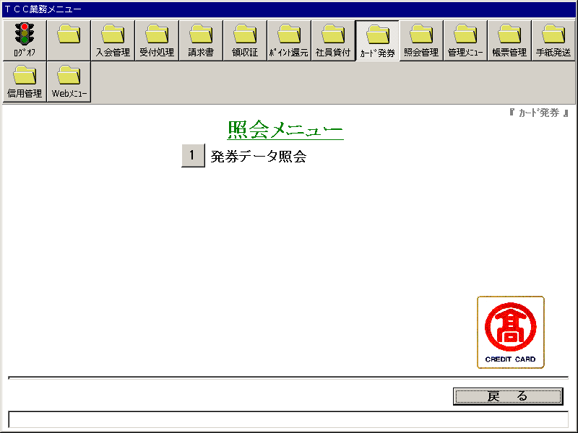
【画面レイアウト】

カード発券データ照会
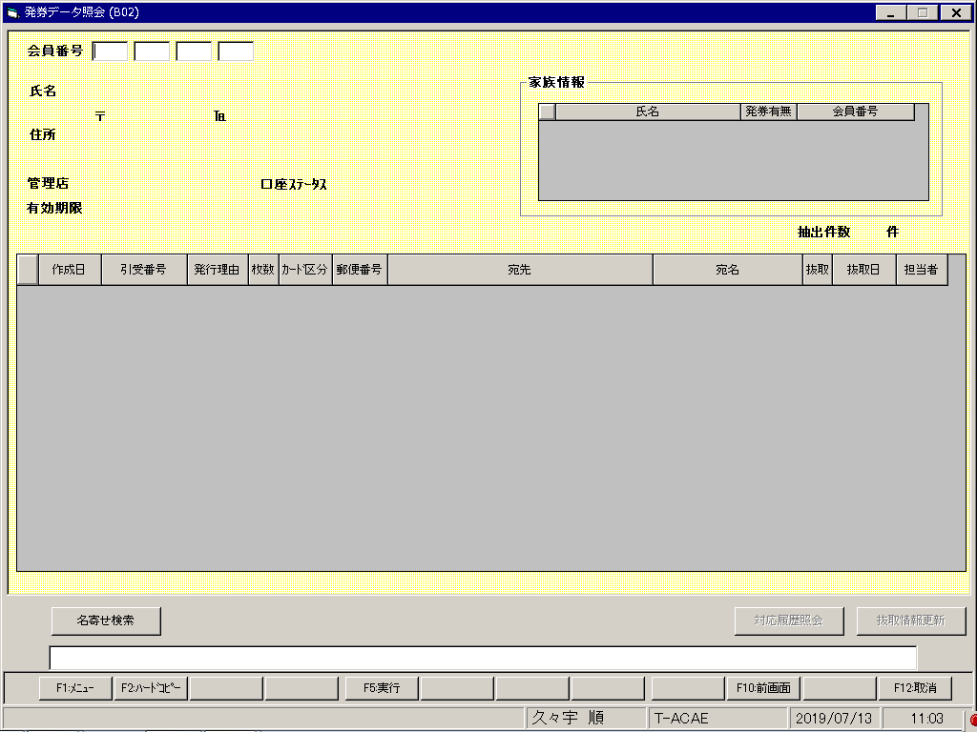
【画面レイアウト】

カード発券_お問い合わせ№変換ツール
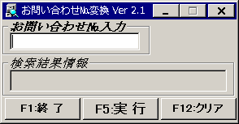
【画面レイアウト】

